総括表
令和7年度交差点交通量調査報告書
交差点名 |  |  |  | №72 市交通局緑営業所 【-】 |  |  |  |  | 調査年月日 | 2025-11-20 | 天候 | 晴れ 一時 曇り | 72
所在地 |  |  |  | 緑区白山２丁目 |  |  |  |  | 調査時間帯 | 7:00～19:00（12時間合計） |  |  | 市交通局緑営業所
 |  |  |  |  |  |  |  |  |  |  |  |  | -
 |  |  |  |  |  |  |  |  |  |  |  |  | 緑区白山２丁目
 |  |  |  |  |  |  |  |  |  |  |  |  | 2025-11-20
 |  |  |  |  |  |  |  |  |  |  |  |  | 晴れ 一時 曇り

市交通局緑営業所

出典：緑区区民生活マップ

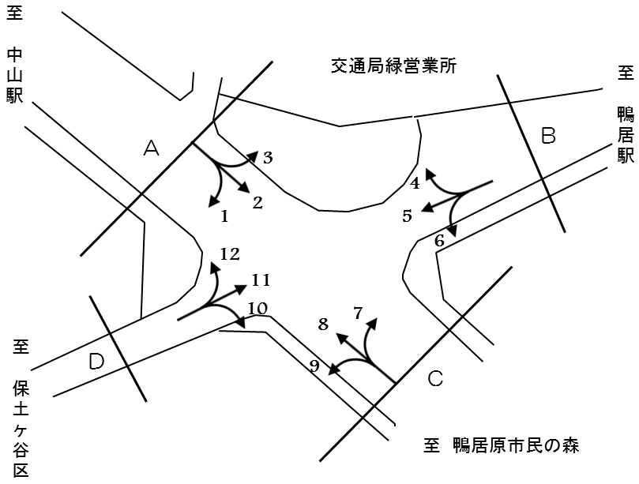

方向別交通量集計表
断面 | 方向 | 大型計 | 小型計 | 合計 | 断面 | 方向 | 大型計 | 小型計 | 合計
A | 1 | 8 | 45 | 53 | C | 7 | 18 | 94 | 112
 | 2 | 891 | 2,663 | 3,554 |  | 8 | 320 | 2,672 | 2,992
 | 3 | 352 | 1,563 | 1,915 |  | 9 | 1 | 25 | 26
 | 計 | 1,251 | 4,271 | 5,522 |  | 計 | 339 | 2,791 | 3,130
B | 4 | 202 | 2,558 | 2,760 | D | 10 | 1 | 63 | 64
 | 5 | 5 | 35 | 40 |  | 11 | 0 | 30 | 30
 | 6 | 54 | 213 | 267 |  | 12 | 0 | 79 | 79
 | 計 | 261 | 2,806 | 3,067 |  | 計 | 1 | 172 | 173

変動図
 | 調査年月日 | 調 査 方 向 案 内 図
 | 2025-11-20
 | 調査時間
 | 7：00～19：00（12時間）
 | 調査地点
 | №72 市交通局緑営業所 【-】
 | 凡例
小型車
大型車混入率
大型車
 | 流入計Ａ（1+2+3） |  | 流入計Ａ（1+2+3） |  |  |  | 流出計Ａ（4+8+12） |  |  |  | 断面計Ａ
 |  |  |  | 小型車 | 大型車 | 大型車混入率 |  | 小型車 | 大型車 | 大型車混入率 |  | 小型車 | 大型車 | 大型車混入率
 |  |  | 7-8 | 396 | 133 | 25.1 | 7-8 | 363 | 41 | 10.1 | 7-8 | 759 | 174 | 18.6
 |  |  | 8-9 | 409 | 127 | 23.7 | 8-9 | 449 | 63 | 12.3 | 8-9 | 858 | 190 | 18.1
 |  |  | 9-10 | 361 | 123 | 25.4 | 9-10 | 390 | 51 | 11.6 | 9-10 | 751 | 174 | 18.8
 |  |  | 10-11 | 286 | 96 | 25.1 | 10-11 | 435 | 52 | 10.7 | 10-11 | 721 | 148 | 17.0
 |  |  | 11-12 | 325 | 101 | 23.7 | 11-12 | 401 | 61 | 13.2 | 11-12 | 726 | 162 | 18.2
 |  |  | 12-13 | 345 | 110 | 24.2 | 12-13 | 406 | 43 | 9.6 | 12-13 | 751 | 153 | 16.9
 |  |  | 13-14 | 371 | 120 | 24.4 | 13-14 | 371 | 38 | 9.3 | 13-14 | 742 | 158 | 17.6
 |  |  | 14-15 | 345 | 113 | 24.7 | 14-15 | 412 | 40 | 8.8 | 14-15 | 757 | 153 | 16.8
 |  |  | 15-16 | 338 | 130 | 27.8 | 15-16 | 469 | 36 | 7.1 | 15-16 | 807 | 166 | 17.1
 |  |  | 16-17 | 348 | 96 | 21.6 | 16-17 | 502 | 38 | 7.0 | 16-17 | 850 | 134 | 13.6
 |  |  | 17-18 | 395 | 56 | 12.4 | 17-18 | 557 | 29 | 4.9 | 17-18 | 952 | 85 | 8.2
 |  |  | 18-19 | 352 | 46 | 11.6 | 18-19 | 554 | 30 | 5.1 | 18-19 | 906 | 76 | 7.7
 | 流出計Ａ（4+8+12）

 | 断面計Ａ

自 動 車 交 通 量 時 間 変 動 図
 | 流入計Ｂ（4+5+6） |  | 流入計Ｂ（4+5+6） |  |  |  | 流出計Ｂ（3+7+11） |  |  |  | 断面計Ｂ
 |  |  |  | 小型車 | 大型車 | 大型車混入率 |  | 小型車 | 大型車 | 大型車混入率 |  | 小型車 | 大型車 | 大型車混入率
 |  |  | 7-8 | 196 | 20 | 9.3 | 7-8 | 138 | 31 | 18.3 | 7-8 | 334 | 51 | 13.2
 |  |  | 8-9 | 231 | 27 | 10.5 | 8-9 | 151 | 37 | 19.7 | 8-9 | 382 | 64 | 14.3
 |  |  | 9-10 | 219 | 27 | 11.0 | 9-10 | 132 | 41 | 23.7 | 9-10 | 351 | 68 | 16.2
 |  |  | 10-11 | 220 | 27 | 10.9 | 10-11 | 119 | 32 | 21.2 | 10-11 | 339 | 59 | 14.8
 |  |  | 11-12 | 215 | 29 | 11.9 | 11-12 | 134 | 37 | 21.6 | 11-12 | 349 | 66 | 15.9
 |  |  | 12-13 | 227 | 23 | 9.2 | 12-13 | 130 | 32 | 19.8 | 12-13 | 357 | 55 | 13.3
 |  |  | 13-14 | 208 | 26 | 11.1 | 13-14 | 147 | 33 | 18.3 | 13-14 | 355 | 59 | 14.3
 |  |  | 14-15 | 231 | 21 | 8.3 | 14-15 | 129 | 35 | 21.3 | 14-15 | 360 | 56 | 13.5
 |  |  | 15-16 | 244 | 19 | 7.2 | 15-16 | 125 | 33 | 20.9 | 15-16 | 369 | 52 | 12.4
 |  |  | 16-17 | 245 | 22 | 8.2 | 16-17 | 146 | 29 | 16.6 | 16-17 | 391 | 51 | 11.5
 |  |  | 17-18 | 305 | 10 | 3.2 | 17-18 | 177 | 17 | 8.8 | 17-18 | 482 | 27 | 5.3
 |  |  | 18-19 | 265 | 10 | 3.6 | 18-19 | 159 | 13 | 7.6 | 18-19 | 424 | 23 | 5.1
 | 流出計Ｂ（3+7+11）

 | 断面計Ｂ

自 動 車 交 通 量 時 間 変 動 図
 | 流入計Ｃ（7+8+9） |  | 流入計Ｃ（7+8+9） |  |  |  | 流出計Ｃ（2+6+10） |  |  |  | 断面計Ｃ
 |  |  |  | 小型車 | 大型車 | 大型車混入率 |  | 小型車 | 大型車 | 大型車混入率 |  | 小型車 | 大型車 | 大型車混入率
 |  |  | 7-8 | 197 | 23 | 10.5 | 7-8 | 300 | 103 | 25.6 | 7-8 | 497 | 126 | 20.2
 |  |  | 8-9 | 250 | 42 | 14.4 | 8-9 | 303 | 95 | 23.9 | 8-9 | 553 | 137 | 19.9
 |  |  | 9-10 | 189 | 36 | 16.0 | 9-10 | 256 | 93 | 26.6 | 9-10 | 445 | 129 | 22.5
 |  |  | 10-11 | 233 | 31 | 11.7 | 10-11 | 191 | 68 | 26.3 | 10-11 | 424 | 99 | 18.9
 |  |  | 11-12 | 212 | 37 | 14.9 | 11-12 | 211 | 69 | 24.6 | 11-12 | 423 | 106 | 20.0
 |  |  | 12-13 | 200 | 31 | 13.4 | 12-13 | 239 | 84 | 26.0 | 12-13 | 439 | 115 | 20.8
 |  |  | 13-14 | 192 | 19 | 9.0 | 13-14 | 253 | 93 | 26.9 | 13-14 | 445 | 112 | 20.1
 |  |  | 14-15 | 206 | 29 | 12.3 | 14-15 | 239 | 88 | 26.9 | 14-15 | 445 | 117 | 20.8
 |  |  | 15-16 | 256 | 23 | 8.2 | 15-16 | 235 | 101 | 30.1 | 15-16 | 491 | 124 | 20.2
 |  |  | 16-17 | 280 | 24 | 7.9 | 16-17 | 227 | 75 | 24.8 | 16-17 | 507 | 99 | 16.3
 |  |  | 17-18 | 278 | 22 | 7.3 | 17-18 | 254 | 42 | 14.2 | 17-18 | 532 | 64 | 10.7
 |  |  | 18-19 | 298 | 22 | 6.9 | 18-19 | 231 | 35 | 13.2 | 18-19 | 529 | 57 | 9.7
 | 流出計Ｃ（2+6+10）

 | 断面計Ｃ

自 動 車 交 通 量 時 間 変 動 図
 | 流入計Ｄ（10+11+12） |  | 流入計Ｄ（10+11+12） |  |  |  | 流出計Ｄ（1+5+9） |  |  |  | 断面計Ｄ
 |  |  |  | 小型車 | 大型車 | 大型車混入率 |  | 小型車 | 大型車 | 大型車混入率 |  | 小型車 | 大型車 | 大型車混入率
 |  |  | 7-8 | 15 | 1 | 6.3 | 7-8 | 3 | 2 | 40.0 | 7-8 | 18 | 3 | 14.3
 |  |  | 8-9 | 16 | 0 | 0.0 | 8-9 | 3 | 1 | 25.0 | 8-9 | 19 | 1 | 5.0
 |  |  | 9-10 | 12 | 0 | 0.0 | 9-10 | 3 | 1 | 25.0 | 9-10 | 15 | 1 | 6.3
 |  |  | 10-11 | 13 | 0 | 0.0 | 10-11 | 7 | 2 | 22.2 | 10-11 | 20 | 2 | 9.1
 |  |  | 11-12 | 4 | 0 | 0.0 | 11-12 | 10 | 0 | 0.0 | 11-12 | 14 | 0 | 0.0
 |  |  | 12-13 | 10 | 0 | 0.0 | 12-13 | 7 | 5 | 41.7 | 12-13 | 17 | 5 | 22.7
 |  |  | 13-14 | 9 | 0 | 0.0 | 13-14 | 9 | 1 | 10.0 | 13-14 | 18 | 1 | 5.3
 |  |  | 14-15 | 8 | 0 | 0.0 | 14-15 | 10 | 0 | 0.0 | 14-15 | 18 | 0 | 0.0
 |  |  | 15-16 | 7 | 0 | 0.0 | 15-16 | 16 | 2 | 11.1 | 15-16 | 23 | 2 | 8.0
 |  |  | 16-17 | 15 | 0 | 0.0 | 16-17 | 13 | 0 | 0.0 | 16-17 | 28 | 0 | 0.0
 |  |  | 17-18 | 15 | 0 | 0.0 | 17-18 | 5 | 0 | 0.0 | 17-18 | 20 | 0 | 0.0
 |  |  | 18-19 | 48 | 0 | 0.0 | 18-19 | 19 | 0 | 0.0 | 18-19 | 67 | 0 | 0.0
 | 流出計Ｄ（1+5+9）

 | 断面計Ｄ

自 動 車 交 通 量 時 間 変 動 図

